Sheet1
 |  |  | Mô tả IRO3 ver 2.11

I. Tính năng đo TDS ( mật độ chất rắn hòa tan)
 | Nguyên lý chung:
 |  | Mạch bao gồm 2 khối đo TDS với nguyên lý giống nhau; TDS_IN tại jack P3, TDS_OUT tại jack P5
 |  | MCU phát ra 1 xung PWM với tần số 1.5kHz tại chân P32, xung này cấp cho cả 2 khối đo TDS
 |  | Đầu đo TDS bao gồm 2 điện cực và được nhúng ngập trong chất lỏng cần đo.
 |  | Bản chất đo TDS là đo điện trở nội của nước, tuy nhiên, để tránh hiện tượng điện phân, mạch đo cần cấp điện áp xoay chiều vào điện cực
 |  | Biên độ xung của 2 điện cực không nhất thiết phải bằng nhau.
 | Với TDS_IN: |  |  |  |  |  |  |  |  | xung PWM xuất ra tại chân P32
 |  | Xung PWM được đưa vào IC U3, đầu ra gồm 2 chân TDS_IN_1 và TDS_IN_2 cấp trực tiếp cho 2 điện cực, 2 chân này có cùng tần số nhưng ngược pha nhau
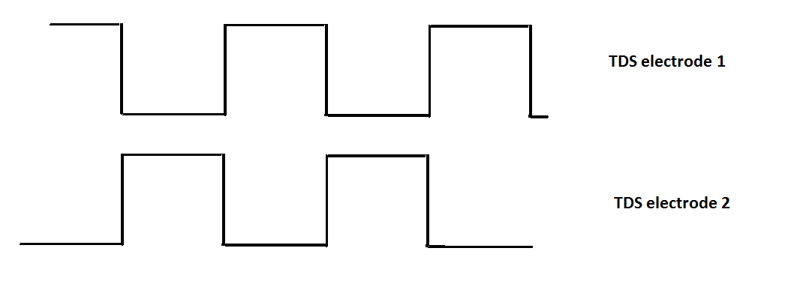
 |  | Mạch opamp A ( đầu ra chân 1 ) của U3 có tác dụng tạo ra 1 nguồn dòng ( TDS_IN_2)
 |  | Mạch opamp B ( đầu ra chân 7) của U3 dùng để đảo pha xung PWM (TDS_IN_1)
 |  | do đầu ra TDS_IN_2 như 1 nguồn dòng nên hầu như sẽ không bị thay đổi biên độ ứng với bất kỳ giá trị điện trở nước.
 |  | Kết quả: nhúng 2 đầu đo vào nước; với mỗi điện trở nước khác nhau, biên độ xung trên cực TDS_IN_1 sẽ bị giảm do bị triệt tiêu bởi cực TDS_IN_2.
 |  | thậm chí, nếu điện trở nước quá nhỏ ( TDS lớn), tín hiệu TDS_IN_1 bị đảo pha để trở lại đồng pha với TDS_IN_2
 |  | chân đọc ADC cho TDS_IN là AN001
 |  | sau 32 lần tính toán giá trị TDS, MCU sẽ tính ra giá trị trung bình hiển thị giá trị này ra led 7 thanh.
 | với TDS_OUT:
 |  | Nguyên lý giống TDS_IN với chân đọc ADC là AN000
 | Thuật toán xử lý:
 |  | Điện trở nước được phản ánh dựa trên biên độ xung của cực TDS_IN_1. vì vậy thuật toán đo TDS dựa trên đọc giá trị ADC của mức H và L
 |  | giá trị TDS = ADC ( mức H) - ADC (mức L)
 |  | chú ý: giá trị này có thể là giá trị âm trong trường hợp cực TDS_IN_1 bị đảo pha nếu điện trở nước quá nhỏ |  |  |  |  |  |  |  | xung tại 2 đầu điện cực
 |  | quy đổi giá trị TDS này ra giá trị TDS để hiển thị lên led 7 thanh. Hệ số quy đổi được xác định bằng thực nghiệm

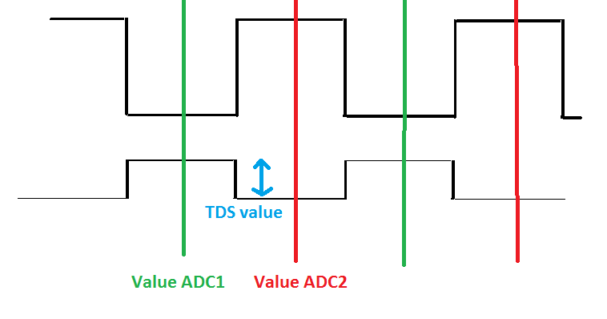

 |  |  |  |  |  |  |  |  |  | dạng xung khi cắm 2 điện cực vào nước

 |  |  |  |  |  | xác định giá trị TDS

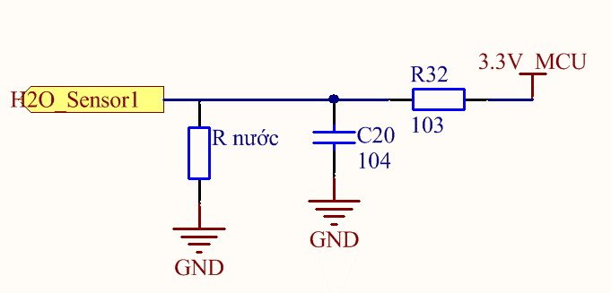
II. Tính năng dò nước
 | Nguyên lý chung
 |  | tên chính xác của tính năng này là cảm biến rò rỉ nước.
 |  | máy IRO3 sử dụng 2 dây đo TDS đặt ở vị trí gầm/sàn máy( tổng cộng máy có 4 dây TDS giống hệt nhau)
 |  | tác dụng: kiểm tra máy có bị rò rỉ nước hay không. Nếu máy bị rò rỉ nước hoặc nước tràn ra ngoài, chảy vào vị trí thấp , các điện cực lúc này sẽ phát hiện ra sự rò rỉ nước và cảnh báo lỗi Er 5.
 |  | do việc sử dụng tính năng này chỉ để cảnh báo mà không trả về giá trị nên việc đọc giá trị không cần độ chính xác.
 | thuật toán
 |  | khi có nước xuất hiện tại 2 đầu điện cực, nó đóng vai trò như một điện trở phân áp, MCU sẽ đo điện áp này bằng cách đọc ADC để phát hiện sự thay đổi nếu bị rò nước
 |  | nếu không có nước, điện áp đo được xấp xỉ 3.3v. Điện áp bị giảm nếu đầu đo tiếp xúc với nước.
 |  | chu kỳ đọc ADC không cố định, tùy thuộc khả năng xử lý của MCU
 |  | chân đọc ADC phục vụ tính năng này là AN019 và AN020

III. Tính năng đếm thời gian hoạt động lõi lọc
 | nguyên lý chung
 |  | máy IRO3 có thể hiển thị tối đa 9 lõi lọc , tuy nhiên, tùy từng model máy, ta có thể setup cho mạch chỉ đo số lượng lõi lọc mong muốn
 |  | chữ số hiển thị lõi lọc là thời gian còn lại của lõi lọc tương ứng.
 |  | ví dụ: led 7 thanh nhỏ hiển thị : 2
 |  | led 7 thanh lớn hiển thị 1234
 |  | => lõi lọc số 2 còn 1234 giờ, con số này nếu về 0000 tức là lõi lọc số 2 đã hết hạn sử dụng, cảnh báo người dùng thay lõi.
 |  | thời gian này được đếm lùi bằng thời gian bơm chạy, tức là nếu bơm không hoạt động thì thời gian này không thay đổi.
 |  | người sử dụng có thể đặt thời gian hết hạn này của lõi tùy thuộc vào chất lượng nước đầu vào, nước vào sạch thì đặt thời gian dài, nước bẩn thì đặt thời gian ngắn hơn

IV. Tính năng điều khiển van xả và BƠM
 | nguyên lý chung
 |  | máy IRO3 có 1 van xả, 1 bơm đóng vai trò là thiết bị thực thi
 |  | 1 van áp thấp và 1 van áp cao đóng vai trò là đầu vào.
 |  | van áp thấp báo hiệu có nước đầu vào hay không, nếu có nước nó sẽ đóng tiếp thường đóng, và chân P03 sẽ có mức logic H , nếu không có nước, chân P03 có mức logic L
 |  | van áp cao báo hiệu nước đầy bình áp hay chưa. Bình áp đóng vai trò như 1 bể chứa nước, nếu bình áp đầy, chân P36 có mức logic L, nếu bình cạn nước, chân P36 có mức H.
 |  | trust table dành cho bơm được mô tả ở bảng bên cạnh
 |  |  |  |  |  |  | van áp thấp ( P03) | van áp cao ( P36) | trạng thái Bơm ( P31)
 |  |  |  |  |  |  | L | x | 0
 |  |  |  |  |  |  | H | L | 0
 |  |  |  |  |  |  | H | H | 1

 |  | van xả hoạt động ( chân P35 = 1 ) trong 2 trường hợp
 |  | 1. ngay khi bơm hoạt động, van xả được đóng trong 15s.
 |  | 2. ngay khi bơm dừng, van xả được đóng trong 3s.
 |  | nếu bơm vừa bật được 1 vài giây đã dừng, thời gian đóng van xả được tính từ lúc bơm dừng.

V. giao diện người dùng.
 | led 7 thanh
 |  | mạch có 2 loại led 7 thanh. Led 7 thanh nhỏ hiển thị lõi lọc ( vd số 1 là lõi lọc số 1)
 |  | led 7 thanh lớn gồm 4 led ghép lại hiển thị thời gian còn lại của lõi lọc tương ứng ( giá trị tính bằng giờ )
 |  | cả 2 loại led 7 thanh này đều là loại Anode chung, led sáng khi chân điều khiển anode mức 0.
 |  | chân điều khiển led 7 thanh nhỏ: PE2
 |  | chân điều khiển led 7 thanh lớn, tương ứng hàng đơn vị, chục , trăm, nghìn: PB7, P44, P43,P42
 | led 2 màu
 |  | mạch có 4 led 2 màu ứng với 4 phím cảm ứng. Màu xanh ứng với phím đó đã được mở khóa, màu đỏ ứng với phím được bấm.
 |  | đây là các led kiểu anode chung, đèn sáng khi chân điều khiển mức 0.
 |  |  |  | phím | màu xanh | màu đỏ
 |  | nhận xét: led màu xanh luôn sáng và tắt đồng thời |  | select (PH1) | PC2 | PB6
 |  | led đỏ sáng tùy thuộc vào phím được bấm. |  | plus (PH2) | PC5 | PC3
 |  |  |  | minus (PH3) | PC7 | PC6
 |  |  |  | esc (P14) | P55 | P54

 | còi chip
 |  | còi chip kêu khi có mức tín hiệu 1 tại chân P17
 | led trạng thái
 |  | mạch có 3 led trạng thái, đèn sáng khi chân điều khiển mức 0.
 |  | led9 ( chân PE1) sáng khi led 7 thanh lớn hiển thị thời gian lõi lọc, lúc này led 7 thanh nhỏ hiển thị vị trí lõi tương ứng
 |  | led 7 ( chân PE0) sáng khi led 7 thanh lớn hiển thị giá trị TDS_IN, lúc này led 7 thanh nhỏ không sáng.
 |  | led5 ( chân P47) sáng khi led 7 thanh lớn hiển thị giá trị TDS_OUT, lúc này led 7 thanh nhỏ không sáng.
 |  | nhận xét: trong 3 led trạng thái này luôn có 1 đèn sáng và không bao giờ được sáng đồng thời 2 hoặc 3 led

chú ý: trong file mô tả có đề cập đến lỗi Er 2 báo hiệu điện áp nguồn không ổn định, tuy nhiên hiện tại máy đã bỏ tính năng này

